数据类型设置问题
画板功能
缺失
实体类型
ID
默认图片
默认背景色
……
链接类型
ID
默认线颜色
……

当前后台设计中，没有实体类型和链接类型的概念。
直接用要素字典类别作为实体类型，战法模型作为链接类型。
导致要素字典类别与战法模型多重意义，没有业务分离。
添加布局类型的概念，为战法模型设置默认布局。
链接类型究竟该怎么设定？
与战法模型一一对应？
与链接两端的实体对象类型有关？
布局类型的存储用什么？
配置文件/数据库/js文件
布局类型用组织类实体存储比较好？

要素字典类别
ID
关联实体类型ID
……

视图数据
实体类型集合
实体集合
链接类型集合
链接集合
布局类型

实体
ID
图片
类型ID
……
背景色

战法模型
ID
关联链接类型ID
……
布局类型

链接
ID
线颜色
类型ID
……

数据处理流程问题
客户数据

规范化
战法模型
模型数据组装为可视化数据的操作，应该整合为通用处理。
暂时无人管理后台的可视化组装过程。
存在废弃的属性和类。
考虑后期纳入到可视化的开发内容里。
优化封装方式，提升封装速度。

标准数据

分析

模型结果数据

组装

用于可视化的封装数据

展示

前台可视化

工具栏设计
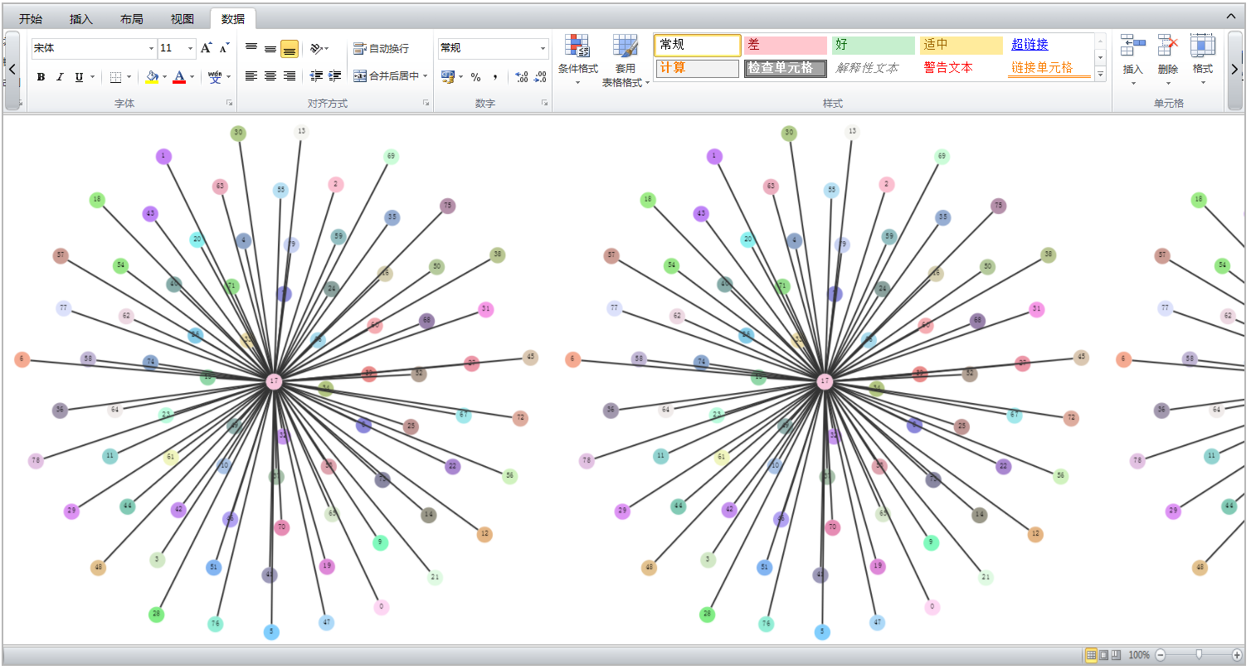
状态栏
主视图
工具栏

点击选项卡按钮，切换工具栏面板
点击工具栏状态按钮，切换为显示状态、隐藏状态以及悬浮状态
面板上工具过多时，点击滚动按钮，横向滚动工具栏面板
工具栏显示状态

工具栏隐藏状态

工具栏悬浮状态，点击工具栏以外的区域，则自动切换为隐藏状态

主副视图
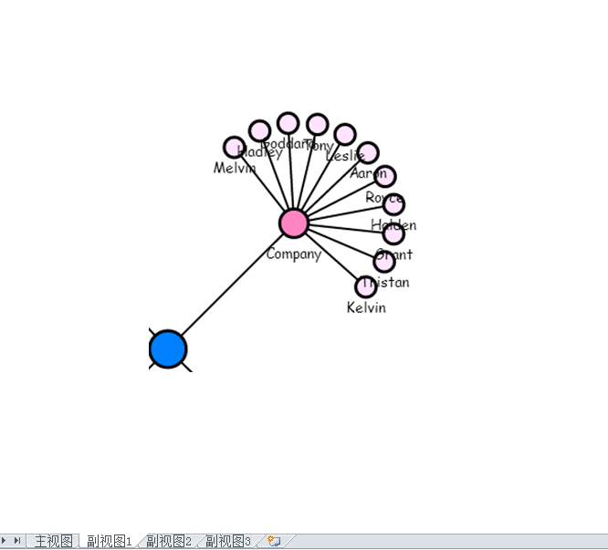
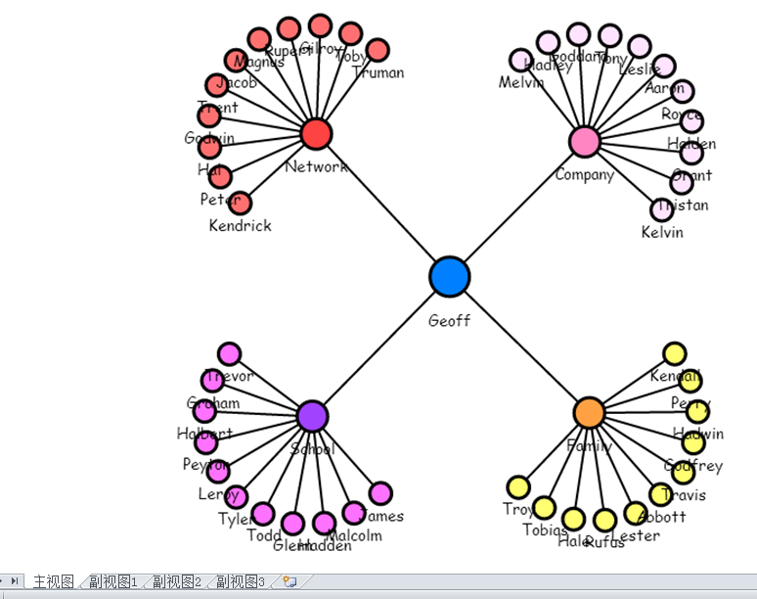

主视图
子关系图
时序图
表格
其他统计图

可视化加载完成后，对小范围数据的分析，没必要对整体重新布局（成本太高）。
现阶段，对于核心功能之一的路径分析，通过选中节点链接的方式展示，效果并不好。
通过选项卡方式，切换主副视图。
考虑主副视图同屏展示，实现主副视图联动。
节点链接属性改变时，主副视图同步化。

代码设计架构
后台传输过来的可视化数据
可视化数据
主视图

工具栏工具
放大镜面板
全景视图面板
状态栏

子数据
子视图

数据处理模块

子数据
子视图

子数据
子视图

工具栏要同时操作多个视图。
视图切换时，改变工具栏绑定的视图。
整体代码拆分。
框架优化。
高内聚，低耦合。

视图联动
可视化

每一个模块都要能够快速跳转到其他模块。
让数据流动起来。
引导用户形成连贯的思维。

GIS
全息档案

统计图
列表

